Grafico1
TOTAL VENTAS 2009-2010
 | PORCENTAJES %
NISSAN | 0.29591836735
TOYOTA | 0.3231292517
VOLVO | 0.15306122449
HYUNDAY | 0.22789115646
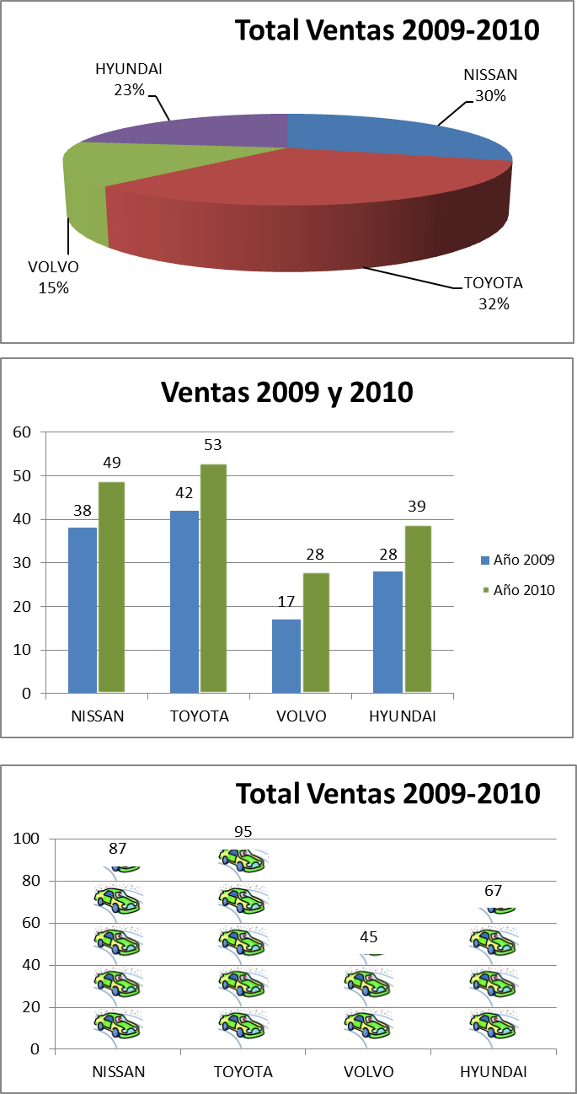

MARCA | 2009 | 2010 | TOTAL
NISSAN | 38 | 49 | 87
TOYOTA | 42 | 53 | 95
VOLVO | 17 | 28 | 45
HYUNDAI | 28 | 39 | 67

MARCA | NISSAN | TOYOTA | VOLVO | HYUNDAI
2009 | 38 | 42 | 17 | 28
2010 | 49 | 53 | 28 | 39
TOTAL | 87 | 95 | 45 | 67
VENTAS 2009-2010
 | 2009 | 2010
NISSAN | 38 | 49
TOYOTA | 42 | 53
VOLVO | 17 | 28
HYUNDAI | 28 | 39

 | TOTAL 2009-2010
NISSAN | 87
TOYOTA | 95
VOLVO | 45
HYUNDAY | 67

Grafico2
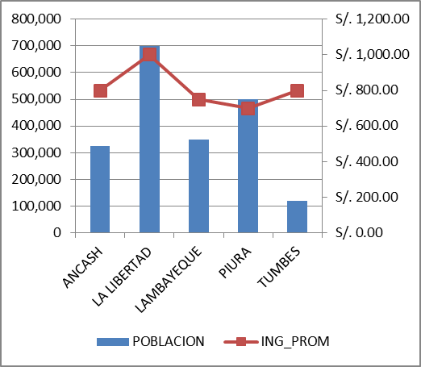
DEPARTAMENTO | POBLACION | ING_PROM
ANCASH | 325,000 | S/. 800.00
LA LIBERTAD | 700,000 | S/. 1,000.00
LAMBAYEQUE | 350,000 | S/. 750.00
PIURA | 500,000 | S/. 700.00
TUMBES | 120,000 | S/. 800.00

